３充足状況
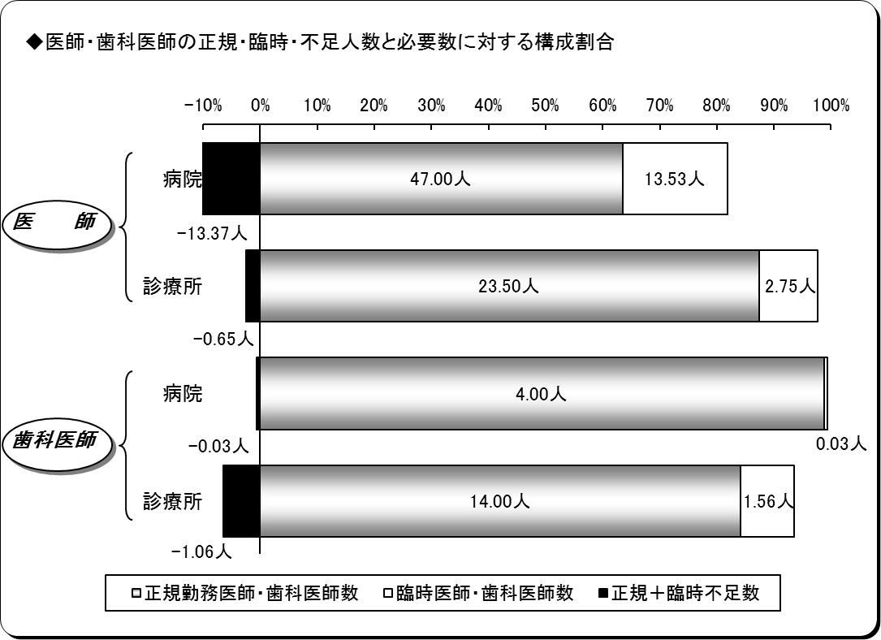
３ 医師・歯科医師の充足状況
平成26年４月１日現在
区分 |  | 医師 |  |  | 歯科医師
 |  | 病院 | 診療所 | 計 | 病院 | 診療所 | 計
施設数 |  | 7 | 22 | 29 | 2 | 14 | 16
必要数（医師・歯科医師） | ① | 47.16 | 25.60 | 72.76 | 4.00 | 14.50 | 18.50
正規勤務医師・歯科医師数 | ② | 47.00 | 23.50 | 70.50 | 4.00 | 14.00 | 18.00
臨時医師・歯科医師数 | ③ | 13.53 | 2.75 | 16.28 | 0.03 | 1.56 | 1.59
計 ②＋③ | ④ | 60.53 | 26.25 | 86.78 | 4.03 | 15.56 | 19.59
正規充足率 | ②／① | 99.67% | 91.80% | 96.90% | 100.00% | 96.55% | 97.30%
正規＋臨時充足率 | ④／① | 128.36% | 102.52% | 119.27% | 100.63% | 107.33% | 105.88%
正規不足数 | ①－② | 0.16 | 2.10 | 2.26 | 0.00 | 0.50 | 0.50
正規＋臨時不足数 | ①－④ | △ 13.37 | △ 0.64 | △ 14.02 | △ 0.03 | △ 1.06 | △ 1.09
※出張診療所を除く。
※必要数とは、病院においては医療法上の必要数であり、診療所については施設の実情に合わせた必要数である。
※小数点第３位四捨五入。

４病院別充足状況
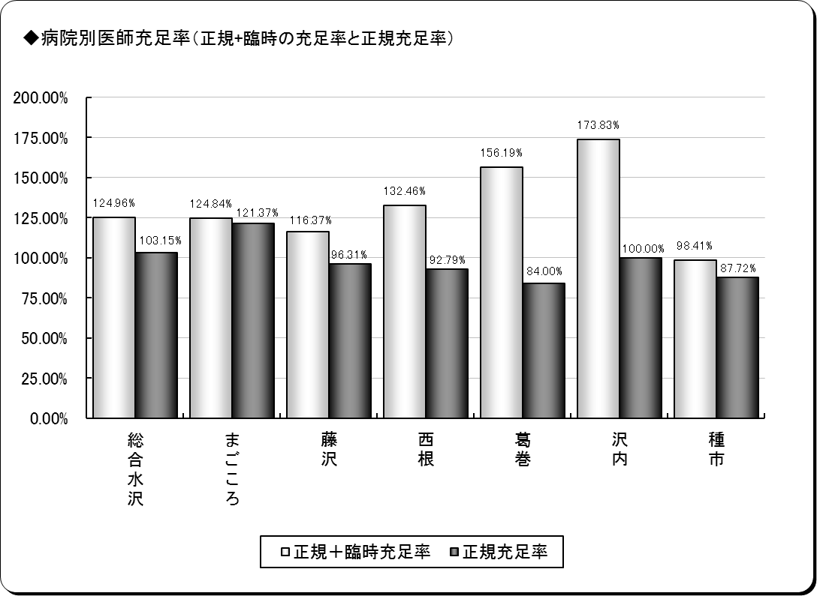
４ 医師の病院別充足状況
平成26年４月１日現在
保険者名 | 施設名 | 必要数 | 現員数 |  | 過不足数 |  | 充足率
 |  |  |  | 正規現員数 |  | 正規過不足数 |  | 正規充足率
奥州市 | 総合水沢 | 17.45 | 21.81 | 18.00 | 4.36 | 0.55 | 124.96% | 103.15%
 | まごころ | 5.77 | 7.20 | 7.00 | 1.43 | 1.23 | 124.84% | 121.37%
一関市 | 藤沢 | 6.23 | 7.25 | 6.00 | 1.02 | △ 0.23 | 116.37% | 96.31%
八幡平市 | 西根 | 5.39 | 7.14 | 5.00 | 1.75 | △ 0.39 | 132.46% | 92.79%
葛巻町 | 葛巻 | 4.76 | 7.44 | 4.00 | 2.68 | △ 0.76 | 156.19% | 84.00%
西和賀町 | 沢内 | 3.00 | 5.22 | 3.00 | 2.22 | 0.00 | 173.83% | 100.00%
洋野町 | 種市 | 4.56 | 4.49 | 4.00 | △ 0.07 | △ 0.56 | 98.41% | 87.72%
計 | ７施設 | 47.16 | 60.53 | 47.00 | 13.37 | △ 0.16 | 128.36% | 99.67%
※必要数は、医療法上の必要数である。
※現員数は、平成26年4月1日現在の数値である。
※正規現員数は、平成26年4月1日現在の臨時非常勤医師を除く正規常勤医師の数値である。
※小数点第３位四捨五入。

６年齢階層
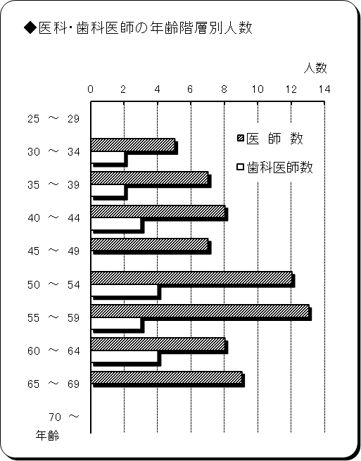
６ 医師・歯科医師の年齢階層別状況
平成26年４月１日現在
年 齢 | 医 師 数 | 歯科医師数 | 計 | 割合
25 ～ 29 | 0 | 0 | 0 | 0.0%
30 ～ 34 | 5 | 2 | 7 | 8.0%
35 ～ 39 | 7 | 2 | 9 | 10.3%
40 ～ 44 | 8 | 3 | 11 | 12.6%
45 ～ 49 | 7 | 0 | 7 | 8.0%
50 ～ 54 | 12 | 4 | 16 | 18.4%
55 ～ 59 | 13 | 3 | 16 | 18.4%
60 ～ 64 | 8 | 4 | 12 | 13.8%
65 ～ 69 | 9 | 0 | 9 | 10.3%
70 ～ | 0 | 0 | 0 | 0.0%
計 | 69 | 18 | 87 | 100.0%
平均年齢 | 51.2歳 | 50.2歳 | 51.0歳 | ―
※臨時医師・歯科医師を除く。

７勤続年数
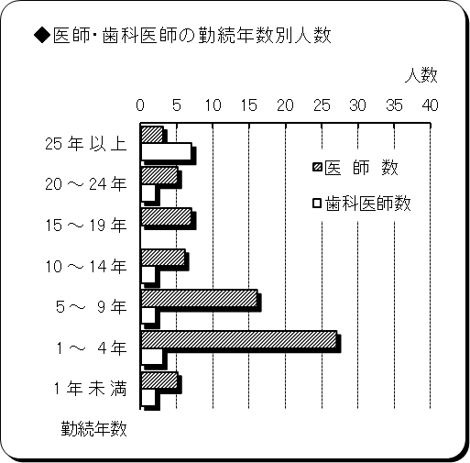
７ 医師・歯科医師の勤続年数
平成26年４月１日現在
勤 続 年 数 | 医 師 数 | 歯科医師数 | 計 | 割合
25 年 以 上 | 3 | 7 | 10 | 11.5%
20 ～ 24 年 | 5 | 2 | 7 | 8.0%
15 ～ 19 年 | 7 | 0 | 7 | 8.0%
10 ～ 14 年 | 6 | 2 | 8 | 9.2%
5 ～ 9 年 | 16 | 2 | 18 | 20.7%
1 ～ 4 年 | 27 | 3 | 30 | 34.5%
1 年 未 満 | 5 | 2 | 7 | 8.0%
計 | 69 | 18 | 87 | 100.0%
平均勤続年数 | 8.4年 | 16.5年 | 10.1年 | ―
※臨時医師・歯科医師を除く。

